2022_05_data
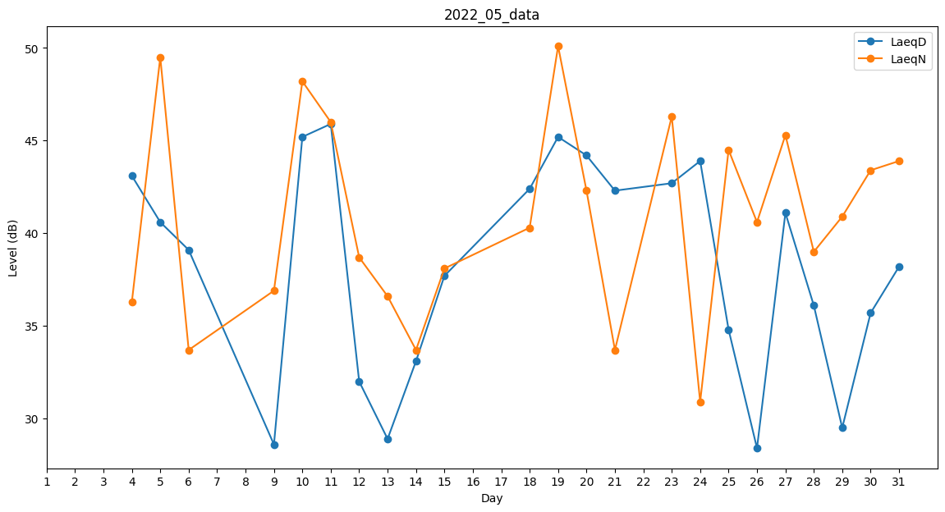
Day | LaeqD | LaeqN
1 | 0 | 34.3
2 | 0 | 38.1
3 | 0 | 31.3
4 | 43.1 | 36.3
5 | 40.6 | 49.5
6 | 39.1 | 33.7
7 | 33.5 | 0
8 | 0 | 33.7
9 | 28.6 | 36.9
10 | 45.2 | 48.2
11 | 45.9 | 46
12 | 32 | 38.7
13 | 28.9 | 36.6
14 | 33.1 | 33.7
15 | 37.7 | 38.1
16 | 34.1 | 0
17 | 0 | 35.9
18 | 42.4 | 40.3
19 | 45.2 | 50.1
20 | 44.2 | 42.3
21 | 42.3 | 33.7
22 | 33.5 | 0
23 | 42.7 | 46.3
24 | 43.9 | 30.9
25 | 34.8 | 44.5
26 | 28.4 | 40.6
27 | 41.1 | 45.3
28 | 36.1 | 39
29 | 29.5 | 40.9
30 | 35.7 | 43.4
31 | 38.2 | 43.9

